2.8
 | Ошибка 1 | Ошибка 2 | Ошибка 3 | Ошибка 4 | Ошибка 5 | Ошибка 6 | Ошибка 7 | Ошибка 8 | Ошибка 9 | Ошибка 10 | Ошибка 11
Заголовок | Пользователь заходит в приложение оставив поля логин и пароль пустыми | Пользователь не может авторизоваться в приложении при вводе пароля верхним регистром в поле Пароль | Отображается ошибка при нажатии на кнопку "Register" на странице входа приложения | Пользователь переходит на главную страницу после нажатия кнопки "Add to cart" в карточке товара | Товар не добавляется в корзину после нажатия кнопки "Add to cart" в карточке товара | Пользователь переходит на главную страницу после отправки комментария в карточке товара | Вкладка "Profile" не отображает личные данные о пользователе при входе во вкладку | Кнопка "Retry" не активна при нажатии во вкладке "products" и "discount" | Вкладка "Busket" отображает список товаров, которые пользователь не добавлял в приложении | Кнопки " - " и " + " количества товара в корзине не активны во вкладке "Busket" | Карточка товара открывается с ошибкой при нажатии на товар во вкладке "Busket"
Описание | Пользователь заходит в приложение оставив поля логин и пароль пустыми | Пользователь не может авторизоваться в приложении при вводе пароля верхним регистром в поле Пароль | При попытке зарегистрировать нового пользователя приложение не позволяет совершить регистрацию и отображается ошибка | После добавления товара в корзину пользователя автоматически перекидывает на главную страницу | Товар не добавляется в корзину после нажатия кнопки "Add to cart" в карточке товара | После отправки комментария в карточке товара пользователя автоматически перекидывает на главную страницу | При входе во вкладку "Profile" страница пустая | Кнопка "Retry" не активна при нажатии во вкладке "products" и "discount" | Вкладка "Busket" отображает список товаров, которые пользователь не добавлял в приложении | Кнопки " - " и " + " количества товара в корзине не активны во вкладке "Busket" | Карточка товара открывается с ошибкой при нажатии на товар во вкладке "Busket"
Шаги воспроизведения | 1. открыть приложение Qa.Shop 2. оставить поле Логин и поле Пароль пустыми 3. нажать кнопку "Login" | 1. открыть приложение Qa.Shop 2. ввести имя в поле Логин 3. ввести пароль верхним регистром в поле Пароль 4. нажать кнопку "Login" | 1. открыть приложение Qa.Shop 2. нажать кнопку "Register" | 1. авторизоваться в приложении Qa.Shop 2. нажать на любой товар 3. нажать кнопку "Add to cart" | 1. авторизоваться в приложении Qa.Shop 2. нажать на любой товар 3. нажать кнопку "Add to cart" 4. зайти во вкладку "Busket" | 1. авторизоваться в приложении Qa.Shop 2. нажать на любой товар 3. ввести текст в поле "Your comment" 4. нажать кнопку "Send" | 1. авторизоваться в приложении Qa.Shop 2. нажать на вкладку "Profile" | 1. авторизоваться в приложении Qa.Shop 2. зайти во вкладку products, discount 3. нажать кнопку "Retry" | 1. авторизоваться в приложении Qa.Shop 2. зайти во вкладку "Busket" | 1. авторизоваться в приложении Qa.Shop 2. зайти во вкладку "Busket" 3. нажать кнопки " - " и " + " | 1. авторизоваться в приложении Qa.Shop 2. зайти во вкладку "Busket" 3. нажать на товар
Фактический результат | Не вводя логин и пароль в поля Логин и Пароль пользователь заходит в приложение | При вводе пароля верхним регистром в поле Пароль пользователь не может зайти в приложение | При нажатии на кнопку "Register" отображается ошибка | После нажатия кнопки "Add to cart" в карточке товара пользователь автоматически переходит на главную страницу | Товар не добавляется в корзину пользователя после нажатия кнопки "Add to cart" | После отправки комментария в карточке товара пользователь переходит на главную страницу | При входе во вкладку "Profile" личные данные о пользователе не отображаются | При нажатии кнопка "Retry" не активна | Во вкладке "Busket" отображается список товаров, которые пользователь ранее не добалял | При нажатии кнопки " - " и " + " количества товара в корзине не активны | Открывается карточка товара и отображается ошибка с кнопкой "Close"
Ожидаемый результат | Не вводя логин и пароль в поля Логин и Пароль пользователь не может авторизоваться в приложении, отображается ошибка | При вводе пароля верхним регистром в поле Пароль пользователь авторизовывается в приложении | При нажатии на кнопку "Register" новый пользователь может зарегистрироваться в приложении | После нажатия кнопки "Add to cart" в карточке товара пользователь остается в карточке товара, товар добавляется в корзину | Товар добавляется в корзину пользователя после нажатия кнопки "Add to cart" | После отправки комментария в карточке товара пользователь остается в карточке товара | При входе во вкладку "Profile" отображаются личные данные о пользователе | При нажатии кнопка "Retry" активна, страница перезагружается | Если пользователь не добавлял товар в свою корзину, при входе во вкладку "Busket" корзина будет пуста | При нажатии кнопки " - " и " + " количества товара в корзине активны | При нажатии на товар открывается карточка товара с полной информацией
Платформа | Android | Android | Android | Android | Android | Android | Android | Android | Android | Android | Android
Версия ОС | 13 | 13 | 13 | 13 | 13 | 13 | 13 | 13 | 13 | 13 | 13
Модель устройства | POCO X3 Pro | POCO X3 Pro | POCO X3 Pro | POCO X3 Pro | POCO X3 Pro | POCO X3 Pro | POCO X3 Pro | POCO X3 Pro | POCO X3 Pro | POCO X3 Pro | POCO X3 Pro
Оперативная память | 8 GB | 8 GB | 8 GB | 8 GB | 8 GB | 8 GB | 8 GB | 8 GB | 8 GB | 8 GB | 8 GB
Дополнительная информация | https://drive.google.com/file/d/1VQp_EY89dJLSLunZeAPK2FXKMNgr39vA/view?usp=sharing | https://drive.google.com/file/d/1b4K0GELH0hmnBh_1Dy3J_GGlCAxc2yDN/view?usp=sharing | https://drive.google.com/file/d/1Sfhum690p9YeugDZ83-lv2QqWg0-xw8M/view?usp=sharing | https://drive.google.com/file/d/15pbZv7n2RngWQBNiYkoUYpm_bvIKYzp7/view?usp=sharing | https://drive.google.com/file/d/1ak-9LFW7aOLgx6IUUq1fn80ohIGUDWix/view?usp=sharing | https://drive.google.com/file/d/1RESFIrDXb180IBNq0nJpmM4hbrWJP0ik/view?usp=sharing |  | https://drive.google.com/file/d/1eIxWVEMTqGzspDwW73gLurYzDL1rFRMv/view?usp=sharing | 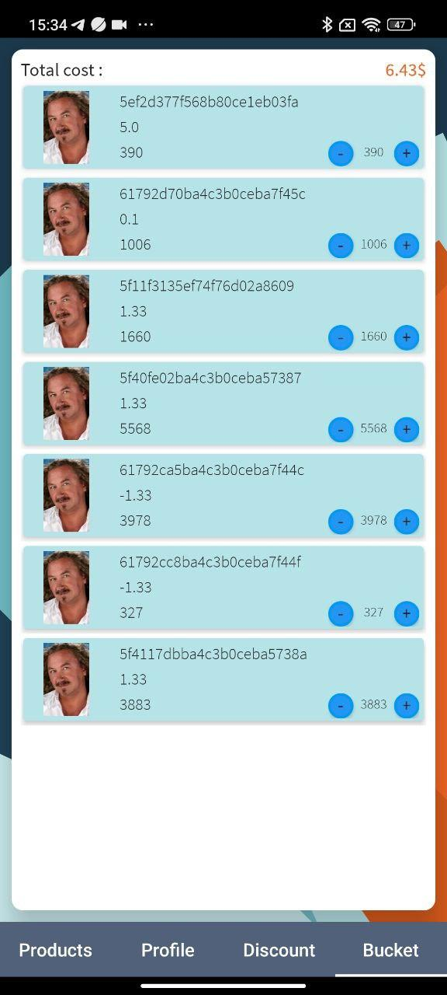 | https://drive.google.com/file/d/1V3GB9OHLp1AoRfQHD-4Mp_jTdf95shAu/view?usp=sharing | https://drive.google.com/file/d/135PfAGNcFaT3tx_QJAUpLGnMFX8O5d0_/view?usp=sharing

4.7
 | Ошибка 1 | Ошибка 2 | Ошибка 3
Заголовок | Иконка Google перекрывает кнопку авторизации при повороте устройства в горизонтальное положение | Экран устройства через раз меняет ориентацию на горизонтальную при повороте устройства | Форма авторизации и регистрации растягивается по ширине экрана при проверке приложения на планшете
Описание | Иконка Google перекрывает кнопку авторизации при повороте устройства в горизонтальное положение | Экран устройства через раз меняет ориентацию на горизонтальную при повороте устройства | Форма авторизации и регистрации растягивается по ширине экрана при проверке приложения на планшете
Шаги воспроизведения | 1. открыть приложение Qa.Shop в эмуляторе устройства Google Pixel 8a 2. сменить ориентацию в горизонтальное положение | 1. открыть приложение Qa.Shop в эмуляторе устройства Samsung Galaxy A06 2. сменить ориентацию в горизонтальное положение | 1. открыть приложение Qa.Shop в эмуляторе устройства Samsung Galaxy Tab S9 FE
Фактический результат | При смене ориентации устройства в горизонтальное положение иконка Google перекрывает кнопку Login для авторизации | При повороте устройства экран не всегда реагирует и меняет ориентацию на горизонтальную | При просмотре приложения на планшете форма для входа в приложение растягивается по ширине экрана
Ожидаемый результат | При смене ориентации устройства в горизонтальное положение элементы адаптируются и не перекрывают друг друга | При повороте устройства экран реагирует без задержки и меняет ориентацию на горизонтальную | При просмотре приложения на планшете форма для входа в приложение адаптируется под размер экрана планшета
Платформа | Android | Android | Android
Версия ОС | 14 | 14 | Android 13.x
Модель устройства | Google Pixel 8a | Samsung Galaxy A06 | Samsung Galaxy Tab S9 FE
Размер экрана | 1080*2400 | 1600*720 | 2304x1440
Ориентация экрана | горизонтальная | горизонтальная | вертикальная
Дополнительная информация | 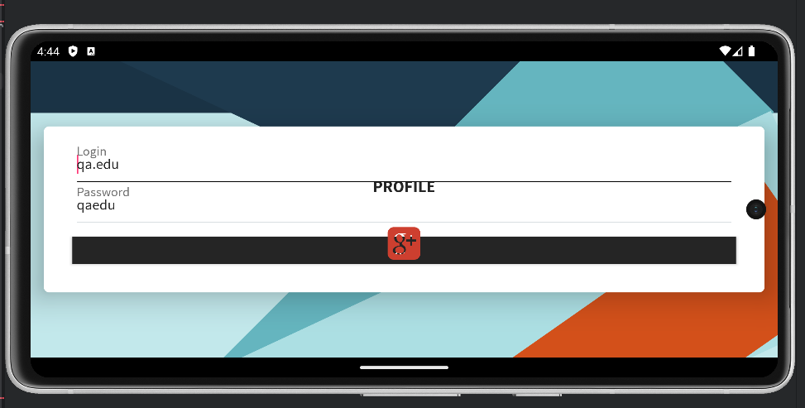 | https://drive.google.com/file/d/1lkcwxjkHxZElx1SnrIY1iSkZvnjxg1Sj/view?usp=sharing | 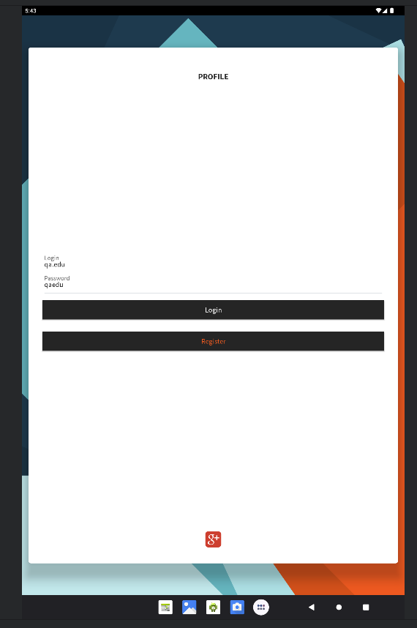

7.7
 | Ошибка 1 | Ошибка 2
Заголовок | Приложение работает при отстутствии связи на мобильном устройстве | Пользователь не может зарегистрироваться в приложении после нажатия на кнопку register
Описание | Приложение работает при отстутствии связи на мобильном устройстве | Пользователь не может зарегистрироваться в приложении после нажатия на кнопку register. Отображается сообщение об ошибке.
Шаги воспроизведения | 1. открыть приложение Qa.Shop в эмуляторе устройства Google Pixel 6 2. выключить связь в настройках | 1. открыть приложение Qa.Shop в эмуляторе устройства Google Pixel 5 2. нажать кнопку register 3. отловить запрос в Charles
Фактический результат | При отстствии связи на мобильном устройстве приложение продолжает работать | После нажатия на кнопку register пользователь не может зарегистрироваться в приложении. Отображается ошибка 503: сервер не может обработать запрос
Ожидаемый результат | При отсутствии связи на мобильном устройстве приложение не работает, отображается уведомление об отсутствии связи | После нажатия на кнопку register сервер обрабатывает запрос, пользователь успешно регистрируется в приложении
Платформа | Android | Android
Версия ОС | 13 | 12
Модель устройства | Google Pixel 6 | Google Pixel 5
Тип связи | - | wi-fi
Уровень сигнала | none | -
Дополнительная информация | https://drive.google.com/file/d/1PsxwoJBj2zDFNFI4Cc_2odS9opABwbvC/view?usp=drive_link | 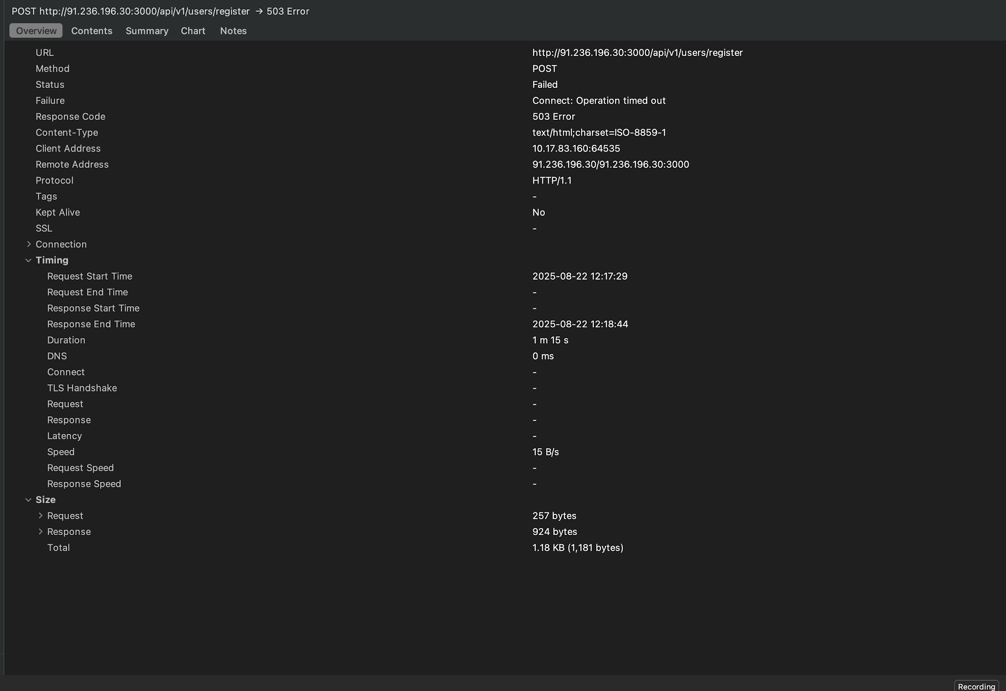
 | 